基准地价图
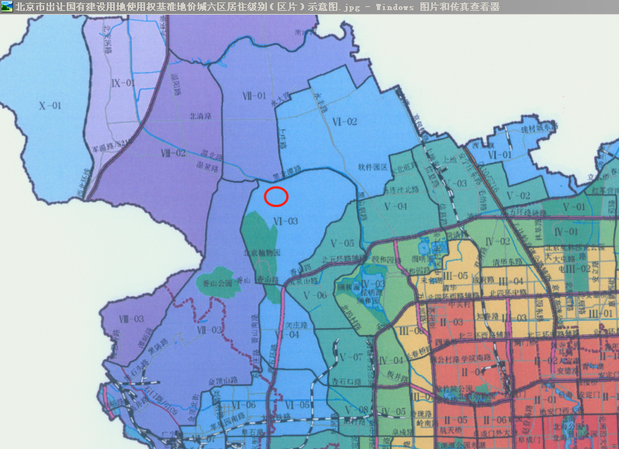

住宅案例
协议号 | 委托方 | 区县 | 房屋坐落 | 物业名称 | 勘察人 | 产权性质 | 建筑面积 | 房屋用途 | 总层数 | 所在楼层 | 产权年代 | 现场年代 | 证明年代 | 土地证号 | 成交单价 | 评估单价 | 评估总价 | 估价时点
2014-3-19629-RA | 黄剑、刘暑芳 | 北京市海淀区 | 冷泉林语山庄三区20号楼4层2单元501号 | 保利西山林语 | 马啸龙 | 商品房 | 96.27 | 住宅 | 8 | 4 | -- | 2010 | -- | -- | 0 | 29390 | 2829375 | 2014-12-19
2014-3-19274-RB | 黄岚 | 北京市海淀区 | 冷泉林语山庄三区31号楼7层4单元802号 | 保利西山林语 | 马啸龙 | 商品房 | 87.89 | 住宅 | 8 | 7 | -- | 2010 | -- | -- | 33906 | 29560 | 2598028 | 2014-12-15
2014-3-19139-RB | 霍强、傅茜 | 北京市海淀区 | 冷泉林语山庄三区13号楼5层1单元605号 | 保利西山林语 | 马啸龙 | 商品房 | 89.63 | 住宅 | 8（-1） | 5 | -- | 2010 | -- | -- | 31797 | 29762 | 2667568 | 2014-12-15
2014-3-19045-RA | 张帅勇 | 北京市海淀区 | 冷泉林语山庄二区5号楼2层01单元203号 | 保利西山林语 | 马啸龙 | 商品房 | 87.18 | 住宅 | 8（-1） | 2 | -- | 2009 | -- | -- | 0 | 28072 | 2447317 | 2014-12-11
2014-3-17949-RA | 李黎、李乔伊 | 北京市海淀区 | 白家疃尚峰园4号楼1层1单元101号 | 正源尚峰尚水 | 马啸龙 | 商品房 | 146.69 | 住宅 | 10（-2） | 1 | -- | 2011 | -- | -- | 0 | 32196 | 4722831 | 2014-11-28
2014-3-15174-RA | 胥小军 | 北京市海淀区 | 白家疃观麓园4号楼1至2层2单元102号 | 北辰香麓 | 马啸龙 | 商品房 | 231.23 | 住宅 | 8（-2） | 1至2层 | -- | 2008 | -- | -- | 0 | 25102 | 5804335 | 2014-10-23
